封面




数据
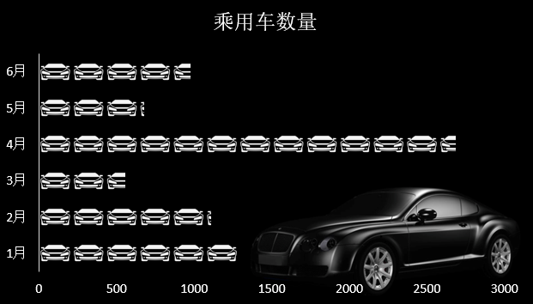
2019年 | 乘用车数量
1月 | 1292.04
2月 | 1110.39
3月 | 559.8
4月 | 2687.23

5月 | 679.41
6月 | 978.83

饮用水销售任务达成度对比图
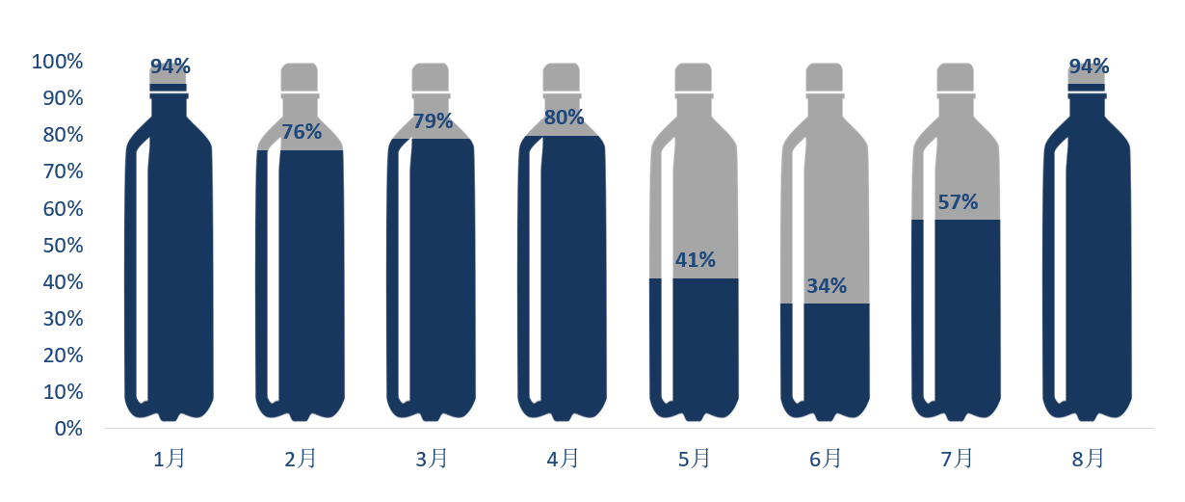
2019年 | 百分百 | 指标完成比例
1月 | 100% | 94%
2月 | 100% | 76%
3月 | 100% | 79%
4月 | 100% | 80%
5月 | 100% | 41%
6月 | 100% | 34%
7月 | 100% | 57%
8月 | 100% | 94%

